Calibration_Model
건축물
지역 | (2) 남부지역 (Deajeon)
평면유형 | (4) Type 4 (84 m2)
세대위치 | (2) 남동향 : 45°
건축물의 부위 | (3) 중간층 중간세대

 |  |  |  |  |  |  |  |  |  |  |  |  | 단위 : kWh
 |  | Jan | Feb | Mar | April | May | June | July | Aug | Sept | Oct | Nov | Dec
 | Actual Electricity Consumption | 385.00 | 345.00 | 373.00 | 354.00 | 368.00 | 363.00 | 387.00 | 428.00 | 354.00 | 340.00 | 373.00 | 393.00
 | Actual Gas Energy Consumption | 182.1 | 189.7 | 131.6 | 96.7 | 47 | 30.4 | 23.3 | 17.3 | 19.4 | 34.3 | 107.7 | 195.7

 | Simulation Electricity Consumption | 273.83 | 246.23 | 265.34 | 275.94 | 265.68 | 285.93 | 381.43 | 399.47 | 304.56 | 273.88 | 258.97 | 282.31
 | Simulation Gas Energy Consumption | 201.54 | 157.73 | 122.77 | 59.15 | 21.70 | 1.86 | 0.13 | 0.00 | 3.55 | 35.20 | 100.39 | 174.55
 | Simulation Electricity Consumption CV(RMSE) | 24.20%
 | Simulation Gas Energy Consumption CV(RMSE) | 25.92%
CV RMSE
 | Simulation Electricity Consumption MBE
 | Simulation Gas Energy Consumption MBE

변수설정
No | Variable Value | Condition | Min | Max | Integer
1 | 20 | TRUE | 18 | 22 | Y
2 | 24 | TRUE | 23 | 28 | Y
3 | 295 | TRUE | 100 | 800 | Y

Calibration_Engine
CV RMSE
 | Actual Electricity Consumption | Actual Gas Energy Consumption | Simulation Electricity Consumption | Simulation Gas Energy Consumption
Jan | 385.00 | 182.1 | 273.83 | 201.54
Feb | 345.00 | 189.7 | 246.23 | 157.73
Mar | 373.00 | 131.6 | 265.34 | 122.77
April | 354.00 | 96.7 | 275.94 | 59.15
May | 368.00 | 47 | 265.68 | 21.70
June | 363.00 | 30.4 | 285.93 | 1.86
July | 387.00 | 23.3 | 381.43 | 0.13
Aug | 428.00 | 17.3 | 399.47 | 0.00
Sept | 354.00 | 19.4 | 304.56 | 3.55
Oct | 340.00 | 34.3 | 273.88 | 35.20
Nov | 373.00 | 107.7 | 258.97 | 100.39
Dec | 393.00 | 195.7 | 282.31 | 174.55
 | Variable Value | Condition | Min | Max | Integer
1 | 20 | TRUE | 18 | 22 | Y
2 | 24 | TRUE | 23 | 28 | Y
3 | 295 | TRUE | 100 | 800 | Y

 |  |  |  |  | Objective Function | 0.25
 |  |  |  |  | Elec CVRMSE | 0.24
 |  |  |  |  | GAS CVRMSE | 0.26

Gas energy consumption
 | 모델링 | A아파트
 | 201.54 | 182.1
 | 157.73 | 189.7
 | 122.77 | 131.6
 | 59.15 | 96.7
 | 21.70 | 47
 | 1.86 | 30.4
 | 0.13 | 23.3
 | 0.00 | 17.3
 | 3.55 | 19.4
 | 35.20 | 34.3
 | 100.39 | 107.7
 | 174.55 | 195.7
Electricity consumption
 | 모델링 | A아파트
 | 273.83 | 385.00
 | 246.23 | 345.00
 | 265.34 | 373.00
 | 275.94 | 354.00
 | 265.68 | 368.00
 | 285.93 | 363.00
 | 381.43 | 387.00
 | 399.47 | 428.00
 | 304.56 | 354.00
 | 273.88 | 340.00
 | 258.97 | 373.00
 | 282.31 | 393.00

Insulation_Spec.
Insulation Specification
번호 | 종류 | 열전도율(W/mk,at 20℃) | 밀도(kg/㎥) | 열용량(J/kg/k) | 근거 | 등급분류 | 두께
1 | 압출법 보온판 (특호) | 0.027 | 35 | 1500 | KS M 3808:2011 | "가" 형 | 10
2 | 압출법 보온판 (1호) | 0.028 | 30 | 1500 | KS M 3808:2011 | "가" 형 | 20
3 | 압출법 보온판 (2호) | 0.029 | 25 | 1500 | KS M 3808:2011 | "가" 형 | 30
4 | 압출법 보온판 (3호) | 0.031 | 20 | 1500 | KS M 3808:2011 | "가" 형 | 40
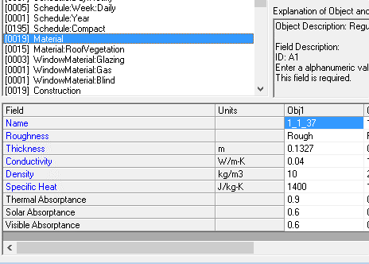
5 | 비드법 보온판 1종 (1호) | 0.036 | 30 | 1500 | KS M 3808:2011 | "나" 형 | 50
6 | 비드법 보온판 1종 (2호) | 0.037 | 25 | 1500 | KS M 3808:2011 | "나" 형 | 60
7 | 비드법 보온판 1종 (3호) | 0.04 | 20 | 1500 | KS M 3808:2011 | "나" 형 | 70
8 | 비드법 보온판 1종 (4호) | 0.043 | 15 | 1500 | KS M 3808:2011 | "나" 형 | 80
9 | 비드법 보온판 2종 (1호) | 0.031 | 30 | 1500 | KS M 3808:2011 | "가" 형 | 90
10 | 비드법 보온판 2종 (2호) | 0.032 | 25 | 1500 | KS M 3808:2011 | "가" 형 | 100
11 | 비드법 보온판 2종 (3호) | 0.033 | 20 | 1500 | KS M 3808:2011 | "가" 형 | 110
12 | 비드법 보온판 2종 (4호) | 0.034 | 15 | 1500 | KS M 3808:2011 | "가" 형 | 120
13 | 경질우레텐폼 보온판 1종 (1호) | 0.024 | 45 | 1500 | KS M 3809:2006 | "가" 형 | 130
14 | 경질우레텐폼 보온판 1종 (2호) | 0.024 | 35 | 1500 | KS M 3809:2006 | "가" 형 | 140
15 | 경질우레텐폼 보온판 1종 (3호) | 0.025 | 25 | 1500 | KS M 3809:2006 | "가" 형 | 150
16 | 경질우레텐폼 보온판 2종 (1호) | 0.023 | 45 | 1500 | KS M 3809:2006 | "가" 형 | 160
17 | 경질우레텐폼 보온판 2종 (2호) | 0.023 | 35 | 1500 | KS M 3809:2006 | "가" 형 | 170
18 | 경질우레텐폼 보온판 2종 (3호) | 0.024 | 25 | 1500 | KS M 3809:2006 | "가" 형 | 180
19 | 미네랄 보온판 (펠트) | 0.038 | 55 | 850 | KS M 9102:2014 | "나" 형 | 190
20 | 미네랄 보온판 (1호) | 0.037 | 85 | 850 | KS M 9102:2014 | "나" 형 | 200
21 | 미네랄 보온판 (2호) | 0.036 | 130 | 850 | KS M 9102:2014 | "나" 형 | 210
22 | 미네랄 보온판 (3호) | 0.038 | 230 | 850 | KS M 9102:2014 | "나" 형 | 220
23 | 글라스울 보온판 (120K) | 0.034 | 120 | 830 | KS M 9102:2014 | "가" 형 | 230
24 | 글라스울 보온판 (96K) | 0.034 | 96 | 830 | KS M 9102:2014 | "가" 형 | 240
25 | 글라스울 보온판 (80K) | 0.034 | 80 | 830 | KS M 9102:2014 | "가" 형 | 250
26 | 글라스울 보온판 (64K) | 0.034 | 64 | 830 | KS M 9102:2014 | "가" 형 | 260
27 | 글라스울 보온판 (48K) | 0.034 | 48 | 830 | KS M 9102:2014 | "가" 형 | 270
28 | 글라스울 보온판 (40K) | 0.035 | 40 | 830 | KS M 9102:2014 | "나" 형 | 280
29 | 글라스울 보온판 (32K) | 0.037 | 32 | 830 | KS M 9102:2014 | "나" 형 | 290
30 | 글라스울 보온판 (24K) | 0.038 | 24 | 830 | KS M 9102:2014 | "나" 형 | 300
 |  |  |  |  |  |  | 310
 |  |  |  |  |  |  | 320
 |  |  |  |  |  |  | 330
 |  |  |  |  |  |  | 340
 |  |  |  |  |  |  | 350
 |  |  |  |  |  |  | 360
 |  |  |  |  |  |  | 370
 |  |  |  |  |  |  | 380
 |  |  |  |  |  |  | 390
 |  |  |  |  |  |  | 400

Glazing&Gas_Spec.
WindowsMaterial Glazing Specification
번호 | 품명 | 두께 (mm) | 전면 일사투과율 (Front Side Solar Transmittance at Normal Incidence) | 후면 일사투과율 (Back Side Solar Transmittance at Normal Incidence) | 전면일사반사율 (Front Side Solar Reflectance at Normal Incidence) | 후면일사반사율 (Back Side Solar Reflectance at Normal Incidence) | 전면 가시광선투과율 (Front Side Visible Transmittance at Normal Incidence) | 후면 가시광선투과율 (Back Side Visible Transmittance at Normal Incidence) | 전면가시반사율 (Front Side Visible Reflectance at Normal Incidence) | 후면가시반사율 (Back Side Visible Reflectance at Normal Incidence) | 적외선투과율 (Infrared Transmittance at Normal Incidence) | 전면 적외선 반구형 방사율 (Front Side Infrared Hemispherical Emissivity) | 후면 적외선 반구형 방사율 (Back Side Infrared Hemispherical Emissivity) | 전도율 | 색상 | 제조사 | 근거
1 | ePlus 1.3_CL5.LGH | 5 | 0.608573 | 0.608573 | 0.216667 | 0.160745 | 0.842333 | 0.842333 | 0.044899 | 0.052929 | 0 | 0.103073 | 0.844678 | 1 | 15331050 | LG 하우시스 | IGDB v40.0
2 | ePlus 1.3_CL6.LGH | 6 | 0.607798 | 0.607798 | 0.216776 | 0.162216 | 0.840673 | 0.840673 | 0.049141 | 0.055936 | 0 | 0.106545 | 0.844581 | 1 | 15265257 | LG 하우시스 | IGDB v40.0
3 | ePlus 1.4T_CL5.LGH | 5 | 0.614614 | 0.614614 | 0.226076 | 0.168321 | 0.862135 | 0.862135 | 0.044599 | 0.047625 | 0 | 0.073107 | 0.845601 | 1 | 15528172 | LG 하우시스 | IGDB v40.0
4 | ePlus 1.4T_CL6.LGH | 6 | 0.598315 | 0.598315 | 0.229238 | 0.161981 | 0.856449 | 0.856449 | 0.043996 | 0.047548 | 0 | 0.070473 | 0.846005 | 1 | 15462634 | LG 하우시스 | IGDB v40.0
5 | Super-plus 1.0_CL5.LGH | 5 | 0.437708 | 0.437708 | 0.430254 | 0.344074 | 0.756786 | 0.756786 | 0.116965 | 0.152878 | 0 | 0.025614 | 0.845056 | 1 | 14148574 | LG 하우시스 | IGDB v40.0
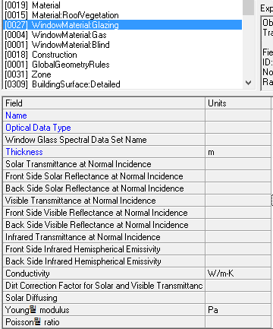
6 | Super-plus 1.0T_CL5.LGH | 5 | 0.433122 | 0.433122 | 0.404018 | 0.329605 | 0.737659 | 0.737659 | 0.129727 | 0.170031 | 0 | 0.025614 | 0.845426 | 1 | 13623772 | LG 하우시스 | IGDB v40.0
7 | Power-soft_CL5.LGH | 5 | 0.551603 | 0.551603 | 0.211061 | 0.166252 | 0.788859 | 0.788859 | 0.034991 | 0.06822 | 0 | 0.097213 | 0.845104 | 1 | 15132895 | LG 하우시스 | IGDB v40.0
8 | Power-soft_CL6.LGH | 6 | 0.538772 | 0.538772 | 0.218543 | 0.167853 | 0.784422 | 0.784422 | 0.0343 | 0.068055 | 0 | 0.096338 | 0.845169 | 1 | 15132638 | LG 하우시스 | IGDB v40.0
9 | Silver 50-33_CL6.LGH | 6 | 0.351546 | 0.351546 | 0.328379 | 0.394227 | 0.587557 | 0.587557 | 0.233693 | 0.130817 | 0 | 0.845347 | 0.037488 | 1 | 13159618 | LG 하우시스 | IGDB v40.0
10 | Silver 43-30_CL6.LGH | 6 | 0.313735 | 0.313735 | 0.327587 | 0.337019 | 0.509443 | 0.509443 | 0.259818 | 0.070443 | 0 | 0.845157 | 0.0425 | 1 | 12501173 | LG 하우시스 | IGDB v40.0
11 | Silver 38-25_CL6.LGH | 6 | 0.257697 | 0.257697 | 0.382054 | 0.442204 | 0.438226 | 0.438226 | 0.326657 | 0.204275 | 0 | 0.845175 | 0.030463 | 1 | 11252651 | LG 하우시스 | IGDB v40.0
12 | Blue 40-29_CL6.LGH | 6 | 0.275743 | 0.275743 | 0.283467 | 0.387133 | 0.44211 | 0.44211 | 0.259238 | 0.167534 | 0 | 0.845901 | 0.054532 | 1 | 11056299 | LG 하우시스 | IGDB v40.0
13 | Neutral 72-41N_CL5.LGH | 5 | 0.399211 | 0.399211 | 0.321427 | 0.419448 | 0.739553 | 0.739553 | 0.099366 | 0.099556 | 0 | 0.845201 | 0.032469 | 1 | 14016735 | LG 하우시스 | IGDB v40.0
14 | Neutral 72-41_CL5.LGH | 5 | 0.389707 | 0.389707 | 0.256584 | 0.380066 | 0.732061 | 0.732061 | 0.065399 | 0.03856 | 0 | 0.846207 | 0.030227 | 1 | 14541016 | LG 하우시스 | IGDB v40.0
15 | Neutral 50-27_CL6.LGH | 6 | 0.259894 | 0.259894 | 0.224597 | 0.440699 | 0.554258 | 0.554258 | 0.063381 | 0.060027 | 0 | 0.846722 | 0.024898 | 1 | 12503225 | LG 하우시스 | IGDB v40.0
16 | Ultra Silver 43-23_CL6.LGH | 6 | 0.208825 | 0.208825 | 0.358574 | 0.484315 | 0.481705 | 0.481705 | 0.226663 | 0.101475 | 0 | 0.845579 | 0.023885 | 1 | 12172460 | LG 하우시스 | IGDB v40.0
17 | Cyan 40-22_CL6.LGH | 6 | 0.195697 | 0.195697 | 0.240171 | 0.429152 | 0.437142 | 0.437142 | 0.151899 | 0.061298 | 0 | 0.844029 | 0.023575 | 1 | 11581086 | LG 하우시스 | IGDB v40.0
18 | Indigo 30-17_CL6.LGH | 6 | 0.13796 | 0.13796 | 0.267088 | 0.425987 | 0.337106 | 0.337106 | 0.200218 | 0.072411 | 0 | 0.846848 | 0.037916 | 1 | 10069127 | LG 하우시스 | IGDB v40.0
19 | HanGlas Green 5mm.HGI | 5 | 0.471487 | 0.471487 | 0.053955 | 0.053955 | 0.765892 | 0.765892 | 0.070409 | 0.070409 | 0 | 0.837 | 0.837 | 1 | 14608341 | 한국유리 | IGDB v29.0
20 | HanGlas Green 10mm.HGI | 10 | 0.296473 | 0.296473 | 0.048194 | 0.048194 | 0.641146 | 0.641146 | 0.06214 | 0.06214 | 0 | 0.837 | 0.837 | 1 | 13294009 | 한국유리 | IGDB v29.0
21 | HanGlas Green 8mm.HGI | 8 | 0.352223 | 0.352223 | 0.049303 | 0.049303 | 0.689227 | 0.689227 | 0.064665 | 0.064665 | 0 | 0.837 | 0.837 | 1 | 13819844 | 한국유리 | IGDB v29.0
22 | HanGlas Green 6mm.HGI | 6 | 0.424934 | 0.424934 | 0.052449 | 0.052449 | 0.739669 | 0.739669 | 0.068676 | 0.068676 | 0 | 0.837 | 0.837 | 1 | 14345424 | 한국유리 | IGDB v29.0
23 | HanGlas Clear 8mm.HGI | 8 | 0.773809 | 0.773809 | 0.068079 | 0.068079 | 0.882579 | 0.882579 | 0.077772 | 0.077772 | 0 | 0.837 | 0.837 | 1 | 15725550 | 한국유리 | IGDB v29.0
24 | HanGlas Clear 4mm.HGI | 4 | 0.830487 | 0.830487 | 0.073616 | 0.073616 | 0.896774 | 0.896774 | 0.080672 | 0.080672 | 0 | 0.837 | 0.837 | 1 | 15856881 | 한국유리 | IGDB v29.0
25 | HanGlas Clear 10mm.HGI | 10 | 0.739122 | 0.739122 | 0.064443 | 0.064443 | 0.875454 | 0.875454 | 0.074702 | 0.074702 | 0 | 0.837 | 0.837 | 1 | 15659756 | 한국유리 | IGDB v29.0
26 | HanGlas Clear 6mm.HGI | 6 | 0.786349 | 0.786349 | 0.070267 | 0.070267 | 0.885585 | 0.885585 | 0.0795 | 0.0795 | 0 | 0.837 | 0.837 | 1 | 15791087 | 한국유리 | IGDB v29.0
27 | HanGlas Clear 5mm.HGI | 5 | 0.816226 | 0.816226 | 0.071236 | 0.071236 | 0.89402 | 0.89402 | 0.079824 | 0.079824 | 0 | 0.837 | 0.837 | 1 | 15791344 | 한국유리 | IGDB v29.0
28 | HanGlas KS 150-2 6mm.HGI | 6 | 0.308028 | 0.308028 | 0.308922 | 0.304985 | 0.491931 | 0.491931 | 0.289001 | 0.07358 | 0 | 0.837 | 0.048 | 1 | 12106933 | 한국유리 | IGDB v29.0
29 | HanGlas KN 165-2 6mm.HGI | 6 | 0.397553 | 0.397553 | 0.256141 | 0.313248 | 0.649988 | 0.649988 | 0.15804 | 0.052025 | 0 | 0.837 | 0.082 | 1 | 13948617 | 한국유리 | IGDB v29.0
30 | HanGlas 6SKN174II.HGI | 6 | 0.383655 | 0.383655 | 0.314611 | 0.432 | 0.761315 | 0.761315 | 0.053944 | 0.054201 | 0 | 0.837 | 0.037 | 1 | 14804187 | 한국유리 | IGDB v24.0
31 | HanGlas 6SKN163II.HGI | 6 | 0.311531 | 0.311531 | 0.304097 | 0.483551 | 0.655232 | 0.655232 | 0.116732 | 0.106937 | 0 | 0.837 | 0.025 | 1 | 14145732 | 한국유리 | IGDB v24.0
32 | HanGlas 6SKS146II.HGI | 6 | 0.198761 | 0.198761 | 0.427494 | 0.450783 | 0.45984 | 0.45984 | 0.281326 | 0.134242 | 0 | 0.837 | 0.042 | 1 | 11385002 | 한국유리 | IGDB v24.0
33 | HanGlas 6SKN154II.HGI | 6 | 0.238633 | 0.238633 | 0.363798 | 0.592044 | 0.556392 | 0.556392 | 0.152732 | 0.226922 | 0 | 0.837 | 0.013 | 1 | 12634805 | 한국유리 | IGDB v24.0
34 | HanGlas 6KN152II.HGI | 6 | 0.318721 | 0.318721 | 0.280093 | 0.324641 | 0.527565 | 0.527565 | 0.235261 | 0.088257 | 0 | 0.837 | 0.056 | 1 | 12633015 | 한국유리 | IGDB v24.0
35 | HanGlas 6KN165II.HGI | 6 | 0.398012 | 0.398012 | 0.271474 | 0.326204 | 0.658477 | 0.658477 | 0.156287 | 0.06602 | 0 | 0.837 | 0.082 | 1 | 14145480 | 한국유리 | IGDB v24.0
36 | HanGlas 6KNT140.HGI | 6 | 0.261929 | 0.261929 | 0.250816 | 0.287477 | 0.413678 | 0.413678 | 0.214452 | 0.050663 | 0 | 0.837 | 0.111 | 1 | 11579297 | 한국유리 | IGDB v24.0
37 | HanGlas 5PLT113.HGI | 5 | 0.548711 | 0.548711 | 0.196992 | 0.261008 | 0.848748 | 0.848748 | 0.057054 | 0.042904 | 0 | 0.837 | 0.09 | 1 | 15200234 | 한국유리 | IGDB v24.0
38 | HanGlas 5PLA FN.HGI | 5 | 0.574977 | 0.574977 | 0.221176 | 0.272737 | 0.884294 | 0.884294 | 0.05841 | 0.048537 | 0 | 0.837 | 0.059 | 1 | 15594478 | 한국유리 | IGDB v24.0
39 | HanGlas 5PLA FNII.HGI | 5 | 0.574977 | 0.574977 | 0.221176 | 0.272737 | 0.884294 | 0.884294 | 0.05841 | 0.048537 | 0 | 0.837 | 0.059 | 1 | 15594478 | 한국유리 | IGDB v24.0
40 | HanGlas 5PLA113.HGI | 5 | 0.609349 | 0.609349 | 0.174173 | 0.233192 | 0.846799 | 0.846799 | 0.053108 | 0.049888 | 0 | 0.837 | 0.087 | 1 | 15331051 | 한국유리 | IGDB v24.0
41 | HanGlas 6PLT113.HGI | 6 | 0.539303 | 0.539303 | 0.187563 | 0.260578 | 0.844736 | 0.844736 | 0.057037 | 0.042796 | 0 | 0.837 | 0.09 | 1 | 15134441 | 한국유리 | IGDB v24.0
42 | HanGlas 6PLA113.HGI | 6 | 0.59786 | 0.59786 | 0.166204 | 0.232589 | 0.842776 | 0.842776 | 0.053101 | 0.049604 | 0 | 0.837 | 0.087 | 1 | 15331050 | 한국유리 | IGDB v24.0
43 | HanGlas 6KS150II.HGI | 6 | 0.32625 | 0.32625 | 0.32605 | 0.323992 | 0.507861 | 0.507861 | 0.267739 | 0.100789 | 0 | 0.837 | 0.048 | 1 | 12173239 | 한국유리 | IGDB v24.0
44 | HanGlas 6PLA FN.HGI | 6 | 0.565057 | 0.565057 | 0.21013 | 0.272323 | 0.880283 | 0.880283 | 0.058394 | 0.048395 | 0 | 0.837 | 0.059 | 1 | 15528942 | 한국유리 | IGDB v24.0
45 | HanGlas 6PLA FNII.HGI | 6 | 0.565057 | 0.565057 | 0.21013 | 0.272323 | 0.880283 | 0.880283 | 0.058394 | 0.048395 | 0 | 0.837 | 0.059 | 1 | 15528942 | 한국유리 | IGDB v24.0
46 | HanGlass KS145II 5mm.HGI | 5 | 0.254828 | 0.254828 | 0.37656 | 0.467587 | 0.441926 | 0.441926 | 0.316551 | 0.221041 | 0 | 0.837 | 0.031947 | 1 | 11449514 | 한국유리 | IGDB v41.0
47 | HanGlass KS145II 6mm.HGI | 6 | 0.251347 | 0.251347 | 0.362996 | 0.467587 | 0.439818 | 0.439818 | 0.314041 | 0.221041 | 0 | 0.837 | 0.031947 | 1 | 11449513 | 한국유리 | IGDB v41.0
48 | HanGlass KS145II 8mm.HGI | 8 | 0.241917 | 0.241917 | 0.340527 | 0.458162 | 0.430464 | 0.430464 | 0.315643 | 0.217511 | 0 | 0.837 | 0.02191 | 1 | 11252392 | 한국유리 | IGDB v44.0

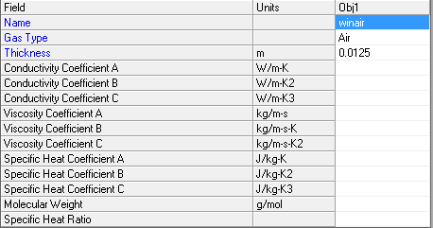
Window Gas Specification
번호 | 종류 | 전도율 A (Conductivity Coefficient A) (W/mK) | 전도율 B (Conductivity Coefficient B) (W/mK2) | 전도율 C (Conductivity Coefficient C) (W/mK3) | 점도율 A (Viscocity Coefficient A) (kg/ms) | 점도율 B (Viscocity Coefficient B) (kg/msK) | 점도율 C (Viscocity Coefficient C) (kg/msK2) | 비열효율 A (Specific Heat Coefficient A) (J/kgK) | 비열효율 B (Specific Heat Coefficient B) (J/kgK) | 비열효율 C (Specific Heat Coefficient C) (J/kgK) | 분자 가중치 (Molecular Weight) | 압력 (Pa) | 근거
1 | Air | 0.002873 | 0.000078 | 0 | 0.000004 | 0.000000 | 0 | 1002.737000 | 0.012324 | 0.000000 | 28.969999 | 101325 | LBNL WINDOW7.3(IGDB)
2 | Argon | 0.002285 | 0.000051 | 0 | 0.000003 | 0.000000 | 0 | 521.929016 | 0.000000 | 0.000000 | 39.948002 | 101325 | LBNL WINDOW7.3(IGDB)
3 | Krypton | 0.000944 | 0.000028 | 0 | 0.000002 | 0.000000 | 0 | 248.091003 | 0.000000 | 0.000000 | 83.800003 | 101325 | LBNL WINDOW7.3(IGDB)
4 | Xenon | 0.000454 | 0.000017 | 0 | 0.000001 | 0.000000 | 0 | 158.339996 | 0.000000 | 0.000000 | 131.300003 | 101325 | LBNL WINDOW7.3(IGDB)
5 | Air (5%) / Argon (95%) Mix | 0.013000 | 0.000000 | 0 | 0.000721 | 0.000049 | 0 | 0.418600 | 0.000000 | 0.000000 | 146.100006 | 101325 | LBNL WINDOW7.3(IGDB)
6 | Air (12%) / Argon (22%) / Krypton (66%) | 0.002873 | 0.000078 | 0 | 0.000004 | 0.000000 | 0 | 1002.737000 | 0.012324 | 0.000000 | 28.969999 | 101325 | LBNL WINDOW7.3(IGDB)
7 | Air (5%) / Krypton (95%) Mix | 0.013000 | 0.000000 | 0 | 0.000721 | 0.000049 | 0 | 0.418600 | 0.000000 | 0.000000 | 146.100006 | 101325 | LBNL WINDOW7.3(IGDB)
8 | Air (10%) / Argon (90%) Mix | 0.002873 | 0.000078 | 0 | 0.000004 | 0.000000 | 0 | 1002.737000 | 0.012324 | 0.000000 | 28.969999 | 101325 | LBNL WINDOW7.3(IGDB)
9 | Vacuum-air P=0.001 (pr-1.5 ps-30) | 0.002873 | 0.000078 | 0 | 0.000004 | 0.000000 | 0 | 1002.737000 | 0.012324 | 0.000000 | 28.969999 | 0.133322 | LBNL WINDOW7.3(IGDB)
10 | Air - EN673 | 0.002284 | 0.000080 | 0 | 0.000003 | 0.000000 | 0 | 1008.000000 | 0.000000 | 0.000000 | 28.969999 | 101325 | LBNL WINDOW7.3(IGDB)
11 | Argon - EN673 | 0.002668 | 0.000050 | 0 | 0.000004 | 0.000000 | 0 | 519.000000 | 0.000000 | 0.000000 | 39.948002 | 101325 | LBNL WINDOW7.3(IGDB)
12 | Krypton - EN673 | 0.000993 | 0.000028 | 0 | 0.000004 | 0.000000 | 0 | 245.000000 | 0.000000 | 0.000000 | 83.800003 | 101325 | LBNL WINDOW7.3(IGDB)
13 | Xenon - EN673 | 0.000385 | 0.000017 | 0 | 0.000001 | 0.000000 | 0 | 161.000000 | 0.000000 | 0.000000 | 131.300003 | 101325 | LBNL WINDOW7.3(IGDB)
14 | Air (5%) / Argon (95%) Mix - EN673 | 0.013000 | 0.000000 | 0 | 0.000721 | 0.000049 | 0 | 0.418600 | 0.000000 | 0.000000 | 146.100006 | 101325 | LBNL WINDOW7.3(IGDB)
15 | Air (12%) / Argon (22%) / Krypton (66%) - EN673 | 0.002873 | 0.000078 | 0 | 0.000004 | 0.000000 | 0 | 1002.737000 | 0.012324 | 0.000000 | 28.969999 | 101325 | LBNL WINDOW7.3(IGDB)
16 | Air (5%) / Krypton (95%) Mix - EN673 | 0.013000 | 0.000000 | 0 | 0.000721 | 0.000049 | 0 | 0.418600 | 0.000000 | 0.000000 | 146.100006 | 101325 | LBNL WINDOW7.3(IGDB)
17 | Air (10%) / Argon (90%) Mix - EN673 | 0.002873 | 0.000078 | 0 | 0.000004 | 0.000000 | 0 | 1002.737000 | 0.012324 | 0.000000 | 28.969999 | 101325 | LBNL WINDOW7.3(IGDB)
18 | CO2 | 0.000370 | 0.000030 | 0 | -0.000001 | 0.000000 | 0 | 558.849976 | 1.049600 | -0.000239 | 44.009998 | 101325 | LBNL WINDOW7.3(IGDB)
19 | N2 | 0.003421 | 0.000075 | 0 | 0.000000 | 0.000000 | 0 | 1087.400024 | -0.309890 | 0.000510 | 28.020000 | 101325 | LBNL WINDOW7.3(IGDB)
20 | SF6 | 0.013000 | 0.000000 | 0 | 0.000001 | 0.000000 | 0 | 418.600006 | 0.000000 | 0.000000 | 146.100006 | 101325 | LBNL WINDOW7.3(IGDB)
21 | Helium | 0.045242 | 0.000369 | 0 | 0.000006 | 0.000000 | 0 | 5196.500000 | 0.000000 | 0.000000 | 4.000000 | 101325 | LBNL WINDOW7.3(IGDB)
22 | Neon | 0.015667 | 0.000109 | 0 | 0.000010 | 0.000000 | 0 | 1030.400024 | 0.000000 | 0.000000 | 20.180000 | 101325 | LBNL WINDOW7.3(IGDB)
23 | Octofluorpropane | -0.001579 | 0.000018 | 0 | -0.000002 | 0.000000 | 0 | 634.799988 | -0.387040 | 0.003122 | 188.018997 | 101325 | LBNL WINDOW7.3(IGDB)

Simple Glazing Specification
번호 | 종류 | 두께 (mm) | U-Value (W/m2*K) | 일사에너지투과율 (SHGC) | 가시광선 투과율 (Visible Transmittance) | 근거
1 | Single Clear |  |  |  |  | NFRC 100-2010
2 | Double Clear Air | 24.000 | 2.699 | 0.704 | 0.786 | NFRC 100-2010
3 | Double Low-e Air |  |  |  |  | NFRC 100-2010
4 | Double Clear with Argon | 18.700 | 2.576 | 0.764 | 0.814 | NFRC 100-2010
5 | Triple Clear | 43.400 | 1.742 | 0.617 | 0.703 | NFRC 100-2010
6 | Double high solar gain low-e | 26.510 | 1.932 | 0.686 | 0.741 | NFRC 100-2010
7 | Sample GlzSys | 26.510 | 1.932 | 0.686 | 0.741 | NFRC 100-2010
8 | Double low-e (vacuum) | 8.100 | 0.634 | 0.354 | 0.691 | NFRC 100-2010
9 | Double low-e (air) - deflected | 21.700 | 1.663 | 0.362 | 0.685 | NFRC 100-2010
10 | Triple low-e (argon) - deflected | 43.400 | 0.7 | 0.298 | 0.515 | NFRC 100-2010
11 | Triple with suspended low-e film (argon) | 37.476 | 1.123 | 0.530 | 0.694 | NFRC 100-2010
12 | Double clear (air) with white frit - 50% coverage | 24.700 | 2.684 | 0.499 | 0.528 | NFRC 100-2010
13 | Double low-e (argon) with ext. perforated screen | 38.000 | 1.092 | 0.053 | 0.062 | NFRC 100-2010
14 | Double low-e (argon) with int. horiz. VB (45 deg) | 55.361 | 1.276 | 0.267 | 0.147 | NFRC 100-2010
15 | Double low-e (argon) with inbetween horiz. VB (45 deg) | 21.724 | 3.373 | 0.295 | 0.159 | NFRC 100-2010
16 | Double low-e (argon) with ext. horiz. VB (45 deg) | 91.282 | 1.1 | 0.083 | 0.112 | NFRC 100-2010
17 | Double low-e (argon) with ext. vertical VB (0 deg) | 113.600 | 1.108 | 0.377 | 0.617 | NFRC 100-2010
18 | Double low-e (argon) with ext. woven shade, 3% openness | 38.400 | 1.087 | 0.035 | 0.021 | NFRC 100-2010
19 | Double low-e (argon) with ext. woven shade, 10% openness | 38.400 | 1.089 | 0.065 | 0.070 | NFRC 100-2010
20 | Cellular Shade Between Glass | 67.857 | 0.996 | 0.333 | 0.102 | NFRC 100-2010
21 | Sage Green | 24.400 | 1.834 | 0.273 | 0.496 | NFRC 100-2010
22 | Sage Blue | 24.460 | 1.834 | 0.309 | 0.409 | NFRC 100-2010
23 | Pleotint | 27.700 | 2.637 | 0.677 | 0.179 | NFRC 100-2010
24 | ViewGlass 6 mm | 21.700 | 1.891 | 0.464 | 0.585 | NFRC 100-2010
25 | Thermochromic Azuria 12 mm | 27.700 | 2.666 | 0.337 | 0.493 | NFRC 100-2010
26 | Thermochromic Gray 12 mm | 27.700 | 2.666 | 0.392 | 0.320 | NFRC 100-2010
27 | Thermochromic Laminate 7 mm | 22.700 | 2.701 | 0.653 | 0.665 | NFRC 100-2010
28 | Double clear with pleated shade | 32.500 | 1.956 | 0.605 | 0.288 | NFRC 100-2010

Lighthing_Spec.
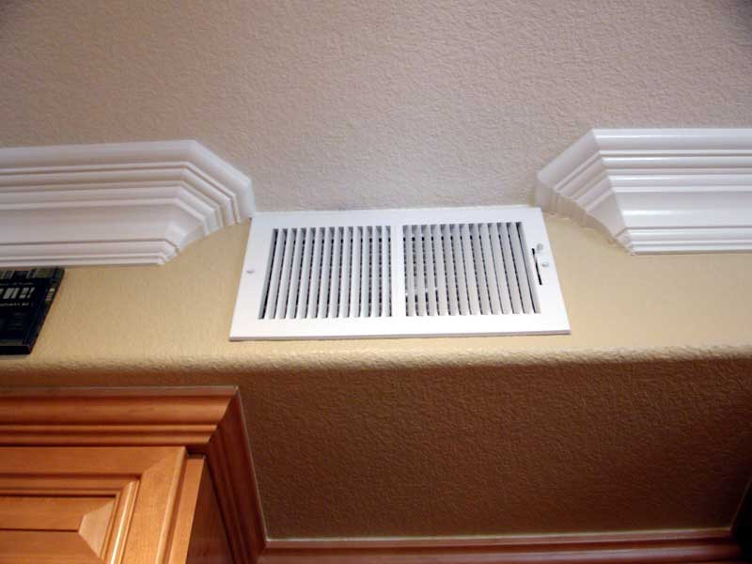
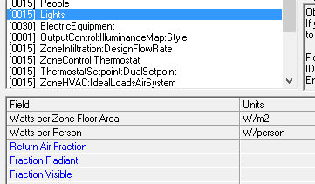
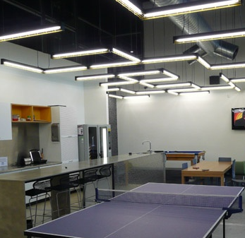
Lighthing Specification
번호 | 조명 설치 형태 | Lighting energy (W/m2-100lux) | Radiant Fraction | Visible Fraction | Return Air Fraction | 근거
1 | 천장에 매달린 형태 | 5.02 | 0.42 | 0.18 | 0 | Design Builder
2 | 천장에 붙어있는 형태 | 5.02 | 0.72 | 0.18 | 0 | Design Builder
3 | 루버형 천장에 설치된 형태 | 5.02 | 0.37 | 0.18 | 0 | Design Builder
4 | 천장에 매립된 형태 | 5.02 | 0.37 | 0.18 | 0 | Design Builder
5 | Return-Air Ducted | 5.02 | 0.54 | 0.18 | 0.18 | Design Builder

종류 | 설명 | 등기구타입 | 수량
일반 형광등 (84m2 기준) | 거실 | FPL 55W*3 | 1
 | 침실1 | FPL 56W*2 | 1
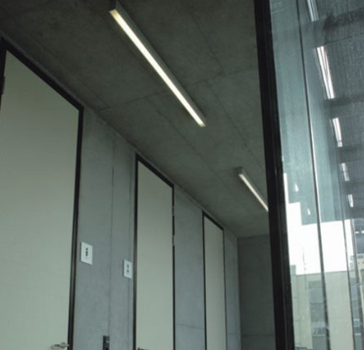
 | 침실2 | FPL 36W*2 | 1
 | 침실3 | FPL 36W*2 | 1
 | 주방 | FPL 32W*2 | 1
 | 식탁등 | EL 20W | 2
 | 욕실1 | FPL 32W*2 | 1
 | 욕실2 | FPL 32W*2 | 1
 | 드레스룸 | EL 20W | 1
 | 현관 | EL 20W | 1
 | 복도 | HAL 50W | 1
 | 발코니 | EL 20W | 5
LED 조명 (84m2 기준) | 거실 | LED 52W | 1
 | 침실1 | LED 45W | 1
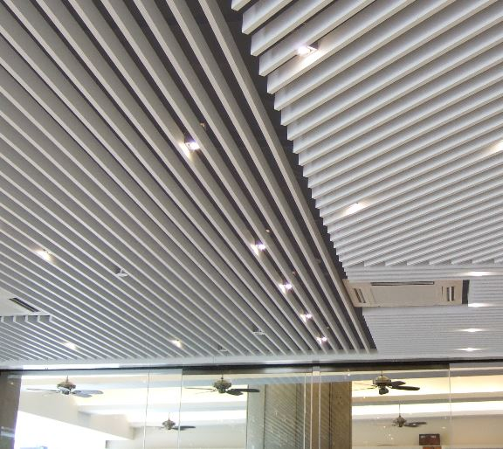
 | 침실2 | LED 45W | 1
 | 침실3 | LED 45W | 1
 | 주방 | LED 45W | 2
 | 식탁등 | LED 13W | 1
 | 욕실1 | LED 45W | 1
 | 욕실2 | LED 45W | 1
 | 드레스룸 | LED 13W | 1
 | 현관 | LED 13W | 1
 | 복도 | LED 8W | 1
 | 발코니 | LED 13W | 5

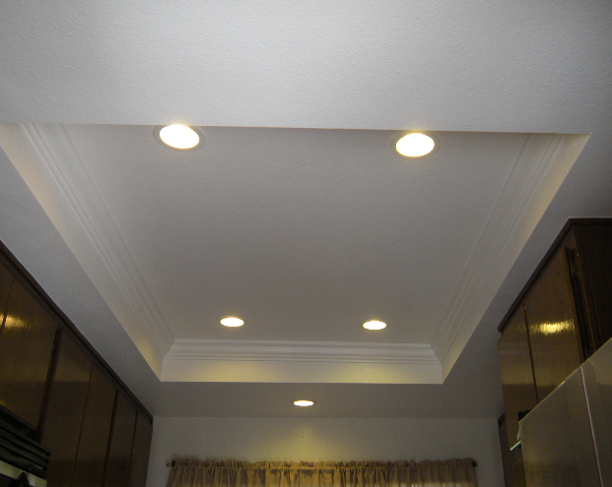
전용면적(m2) | 전등 합계 용량(W) |  | 조명밀도(W/m2)
 | 형광등 | LED조명 | 형광등 | LED조명
47 | 484 | 236 | 10.30 | 5.02
84 | 847 | 479 | 10.08 | 5.70
125 | 998 | 511 | 7.98 | 4.09
170 | 1879 | 785 | 11.05 | 4.62

Shading_Spec.






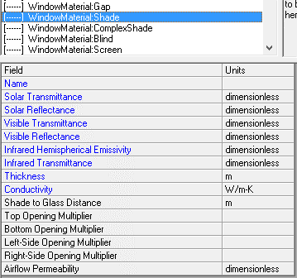
Shading Device Specification
번호 | 종류 | Solar Transmittance (일사 투과율) | Solar Reflectance (일사 반사율) | Visible Transmittance (가시광선 투과율) | Visible Reflectance (가시광선 반사율) | Infrared Hemispherical Emissivity (적외선 반구형 방사율) | Infrared Transmittance (적외선 투과율) | Thickness (두께 mm) | Conductivity (전도율 W/mK) | Shade to Glass Distance (유리-차양간 거리) | Top Opening Multiplier | Bottom Opening Multiplier | Left-Side Opening Multiplier | Right-Side Opening Multiplier | Airflow Permeability | 근거
1 | 커튼 (어두은 색상의 빡빡한 직물) | 0.05 | 0.1 | 0.05 | 0.1 | 0.9 | 0 | 3 | 0.1 | 0.05 | 1 | 1 | 0 | 0 | 0 | BLAST
2 | 커튼 (중간 색상의 빡빡한 직물) | 0.5 | 0.3 | 0.05 | 0.3 | 0.9 | 0 | 3 | 0.1 | 0.05 | 1 | 1 | 0 | 0 | 0 | BLAST
3 | 커튼 (밝은 색상의 빡빡한 직물) | 0.5 | 0.55 | 0.05 | 0.55 | 0.9 | 0 | 3 | 0.1 | 0.05 | 1 | 1 | 0 | 0 | 0 | BLAST
4 | 커튼 (어두은 색상의 덜 빡빡한 직물) | 0.45 | 0.15 | 0.45 | 0.15 | 0.9 | 0 | 3 | 0.1 | 0.05 | 1 | 1 | 0 | 0 | 0 | BLAST
5 | 커튼 (중간 색상의 덜 빡빡한 직물) | 0.45 | 0.25 | 0.45 | 0.25 | 0.9 | 0 | 3 | 0.1 | 0.05 | 1 | 1 | 0 | 0 | 0 | BLAST
6 | 커튼 (밝은 색상의 덜 빡빡한 직물) | 0.45 | 0.4 | 0.45 | 0.4 | 0.9 | 0 | 3 | 0.1 | 0.05 | 1 | 1 | 0 | 0 | 0 | BLAST
7 | 커튼 (어두은 색상의 틈새가 많은 직물) | 0.7 | 0.05 | 0.7 | 0.05 | 0.9 | 0 | 3 | 0.1 | 0.05 | 1 | 1 | 0 | 0 | 0 | BLAST
8 | 커튼 (중간 색상의 틈새가 많은 직물) | 0.7 | 0.15 | 0.7 | 0.15 | 0.9 | 0 | 3 | 0.1 | 0.05 | 1 | 1 | 0 | 0 | 0 | BLAST
9 | 커튼 (밝은 색상의 틈새가 많은 직물) | 0.7 | 0.25 | 0.7 | 0.25 | 0.9 | 0 | 3 | 0.1 | 0.05 | 1 | 1 | 0 | 0 | 0 | BLAST
10 | 롤업쉐이드 (밝은 색상의 불투명한 직물) | 0.05 | 0.5 | 0.05 | 0.5 | 0.9 | 0 | 3 | 0.1 | 0.05 | 1 | 1 | 0 | 0 | 0 | BLAST
11 | 롤업쉐이드 (밝은 색상의 반투명한 직물) | 0.4 | 0.45 | 0.4 | 0.45 | 0.9 | 0 | 3 | 0.1 | 0.05 | 1 | 1 | 0 | 0 | 0 | BLAST
12 | 롤업쉐이드 (중간 색상의 불투명한 직물) | 0.05 | 0.35 | 0.05 | 0.35 | 0.9 | 0 | 3 | 0.1 | 0.05 | 1 | 1 | 0 | 0 | 0 | BLAST
13 | 롤업쉐이드 (중간 색상의 반투명한 직물) | 0.3 | 0.25 | 0.3 | 0.25 | 0.9 | 0 | 3 | 0.1 | 0.05 | 1 | 1 | 0 | 0 | 0 | BLAST
14 | 베네시안 블라인드 (밝은 색상의 직물) | 0.65 | 0.25 | 0.65 | 0.25 | 0.9 | 0 | 3 | 0.1 | 0.05 | 1 | 1 | 0 | 0 | 0 | BLAST
15 | 베네시안 블라인드 (중간 색상의 직물) | 0.6 | 0.12 | 0.6 | 0.12 | 0.9 | 0 | 3 | 0.1 | 0.05 | 1 | 1 | 0 | 0 | 0 | BLAST

Roof Vegetation_Spec.
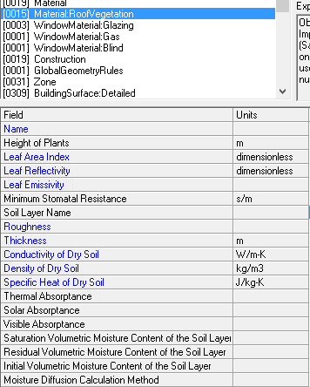
Lighthing Specification
번호 | 식물 종류 | Height of Plants (식물 높이 m) | Leaf Area Index | Leaf Reflectivity | Leaf Emissivity | Minimum Stomatal Resistance (s/m) | Roughness (거칠기) | Thickness (m) | Conductivity of Dry Soil (W/mK) | Density of Dry Soil (kg/m3) | Specific Heat of Dry Soil (J/kgK) | Thermal Absorptance | Solar Absorptance | Visible Absorptance | Saturation Volumetric Moisture Content of the Soil Layer | Residual Volumetric Moisture Content of the Soil Layer | Initial Volumetric Moisture Content of the Soil Layer
1
2
3
4
5

